GRUPO | INTEGRANTES
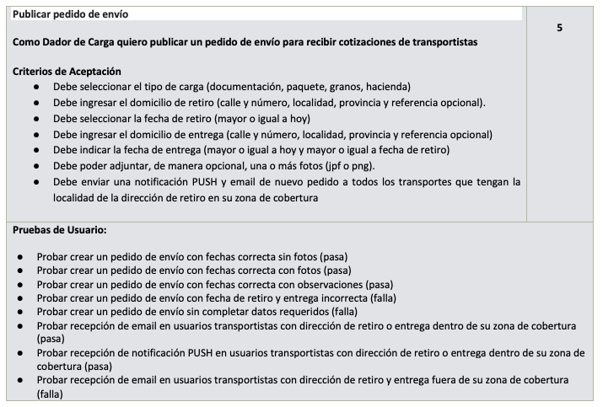
GRUPO | INTEGRANTES | LEGAJO | GRUPO A EVALUAR | USER STORIE
7 | Glavas, Delfina Brenda | 89335 | 8 | PUBLICAR PEDIDO DE ENVÍO
 | Tommasi, Stefano | 86169
 | Pontelli, Matteo | 87851
 | Porta, Valentin | 89806
 | Del Boca, Facundo | 91258
 | Donato, Nicolas | 89863

